2-2(2)歳入(R4)
２．２ 普通会計決算状況
(2) 歳 入

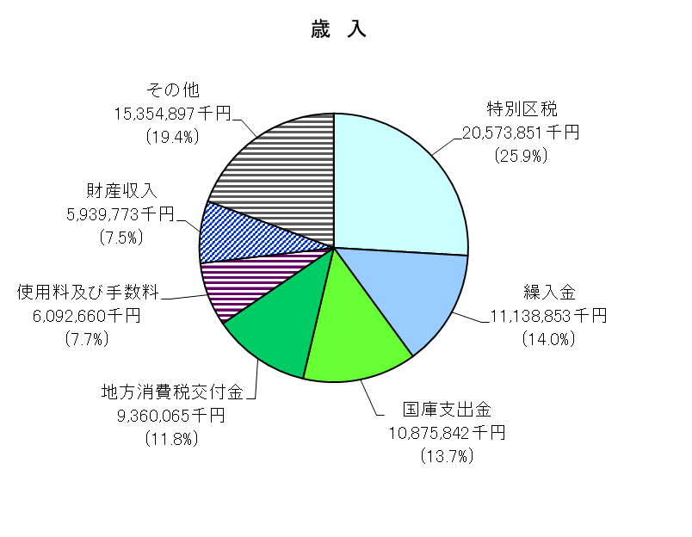
 |  |  |  |  |  |  |  |  | （単位：千円）
 |  |  |  |  |  |  |  |  |  | 23区計（2年度）
 | 年度・区分 | 平成30年度 |  | 令和元年度 |  | 2 |  | 23区計（2年度）
 | 区 分 |  | 構成比 |  | 構成比 |  | 構成比 |  | 構成比

 | 歳入総額 | 58,758,104 | 100.0 | 59,296,029 | 100.0 | 79,335,941 | 100.0 | 5,191,559,085 | 100.0
 | 特別区税 | 19,816,187 | 33.7 | 21,648,748 | 36.5 | 20,573,851 | 25.9 | 1,139,991,534 | 22.0
 | 地方譲与税 | 298,356 | 0.5 | 302,370 | 0.5 | 306,606 | 0.4 | 14,296,784 | 0.3
 | 利子割交付金 | 64,512 | 0.1 | 50,679 | 0.1 | 50,394 | 0.1 | 3,126,686 | 0.1
 | 配当割交付金 | 216,085 | 0.4 | 253,673 | 0.4 | 245,593 | 0.3 | 15,151,711 | 0.3
 | 株式等譲渡所得割交付金 | 178,890 | 0.3 | 158,273 | 0.3 | 289,925 | 0.4 | 17,708,543 | 0.3
 | 地方消費税交付金 | 9,635,735 | 16.4 | 9,222,382 | 15.6 | 9,360,065 | 11.8 | 232,489,472 | 4.5
 | ゴルフ場利用税交付金 | - | - | - | - | - | - | 28,250 | 0.0
 | 自動車取得税交付金 | 179,728 | 0.3 | 90,134 | 0.2 | 26 | 0.0 | 1,188 | 0.0
 | 自動車税環境性能割交付金 | - | - | 31,849 | 0.1 | 54,611 | 0.1 | 2,467,349 | 0.0
 | 地方特例交付金等 | 12,617 | 0.0 | 241,267 | 0.4 | 46,146 | 0.1 | 7,085,523 | 0.1
 | 特別区財政調整交付金 | 6,418,387 | 10.9 | 6,413,064 | 10.8 | 4,669,387 | 5.9 | 987,395,908 | 19.0
 | 交通安全対策特別交付金 | 20,104 | 0.0 | 19,203 | 0.0 | 20,590 | 0.0 | 976,437 | 0.0
 | 分担金・負担金 | 624,589 | 1.1 | 833,331 | 1.4 | 606,826 | 0.8 | 31,242,118 | 0.6
 | 使用料 | 4,739,874 | 8.1 | 5,811,051 | 9.8 | 5,582,400 | 7.0 | 78,604,202 | 1.5
 | 手数料 | 574,404 | 1.0 | 571,621 | 1.0 | 510,260 | 0.6 | 16,149,335 | 0.3
 | 国庫支出金 | 4,219,129 | 7.2 | 3,779,928 | 6.4 | 10,875,842 | 13.7 | 1,738,900,782 | 33.5
 | 都支出金 | 3,415,732 | 5.8 | 3,686,404 | 6.2 | 4,105,540 | 5.2 | 388,518,233 | 7.5
 | 財産収入 | 274,372 | 0.5 | 751,640 | 1.3 | 5,939,773 | 7.5 | 38,701,162 | 0.7
 | 寄附金 | 155,948 | 0.3 | 133,294 | 0.2 | 151,391 | 0.2 | 5,018,526 | 0.1
 | 繰入金 | 4,203,202 | 7.2 | 1,992,033 | 3.4 | 11,138,853 | 14.0 | 198,157,294 | 3.8
 | 繰越金 | 2,203,299 | 3.7 | 1,758,809 | 3.0 | 3,334,898 | 4.2 | 133,451,399 | 2.6
 | 諸収入 | 1,506,954 | 2.6 | 1,546,276 | 2.6 | 1,472,964 | 1.9 | 78,144,449 | 1.5
 | 特別区債 | - | - | - | - | - | - | 63,952,200 | 1.2

資料：特別区決算状況
歳 出＜性質別＞ （単位：千円）
 | 0
歳 出＜目的別＞ （単位：千円）
 | 0
歳 出＜性質別＞ （単位：千円）
1 | 1
歳 出＜目的別＞ （単位：千円）
1 | 1
歳 出＜性質別＞ （単位：千円）
1 | 1
歳 出＜目的別＞ （単位：千円）
1 | 1
歳 出＜性質別＞ （単位：千円）
 | 0
歳 出＜目的別＞ （単位：千円）
 | 0
歳 出＜性質別＞ （単位：千円）
1 | 1
歳 出＜目的別＞ （単位：千円）
1 | 1
歳 出＜性質別＞ （単位：千円）
 | 0
歳 出＜目的別＞ （単位：千円）
 | 0
歳 出＜性質別＞ （単位：千円）
1 | 1
歳 出＜目的別＞ （単位：千円）
1 | 1

2-2(3)歳出（性質別）(R4)
２．２ 普通会計決算状況
(3) 歳 出（性質別）
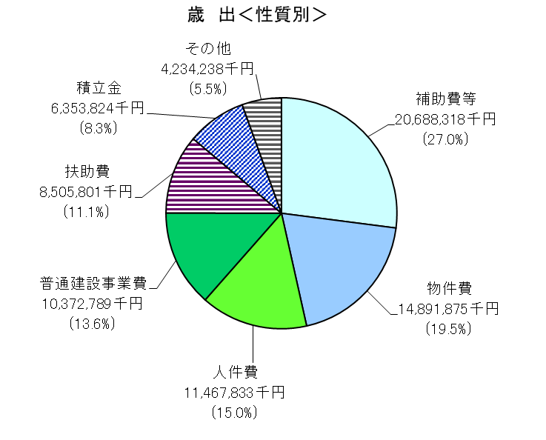
 |  |  |  |  |  |  |  |  | （単位：千円）
 | 年度・区分 | 平成30年度 |  | 令和元年度 |  | 2 |  | 23区計（2年度） |  | 23区計（2年度）
 | 区 分 |  | 構成比 |  | 構成比 |  | 構成比 |  | 構成比

 | 歳出総額 | 56,999,295 | 100.0 | 55,961,131 | 100.0 | 76,514,678 | 100.0 | 4,991,441,280 | 100.0
 | 人件費 | 11,020,745 | 19.3 | 10,807,624 | 19.3 | 11,467,833 | 15.0 | 627,303,062 | 12.6
 | 物件費 | 12,342,861 | 21.7 | 12,969,183 | 23.2 | 14,891,875 | 19.5 | 723,287,577 | 14.5
 | 維持補修費 | 934,512 | 1.6 | 1,135,251 | 2.0 | 1,060,200 | 1.4 | 38,148,614 | 0.8
 | 扶助費 | 8,010,468 | 14.1 | 7,789,444 | 13.9 | 8,505,801 | 11.1 | 1,283,775,009 | 25.7
 | 補助費等 | 3,924,103 | 6.9 | 5,797,129 | 10.4 | 20,688,318 | 27.0 | 1,239,983,163 | 24.8
 | 普通建設事業費 | 12,763,133 | 22.4 | 8,649,671 | 15.5 | 10,372,789 | 13.6 | 503,252,969 | 10.1
 | 災害復旧事業費 | - | - | - | - | - | - | 590,072 | 0.0
 | 失業対策事業費 | - | - | - | - | - | - | - | -
 | 公債費 | 155,270 | 0.3 | 70,840 | 0.1 | 69,690 | 0.1 | 56,761,069 | 1.1
 | 積立金 | 4,632,040 | 8.1 | 5,465,086 | 9.8 | 6,353,824 | 8.3 | 182,026,987 | 3.6
 | 投資及び出資金 | 89,856 | 0.2 | 98,926 | 0.2 | - | - | 1,500 | 0.0
 | 貸付金 | 1,001,799 | 1.8 | 1,001,869 | 1.8 | 1,002,069 | 1.3 | 22,361,102 | 0.4
 | 繰出金 | 2,124,508 | 3.7 | 2,176,108 | 3.9 | 2,102,279 | 2.7 | 313,950,156 | 6.3

資料：特別区決算状況

2-2(4)歳出（目的別）(R4)
２．２ 普通会計決算状況
(4) 歳 出（目的別）
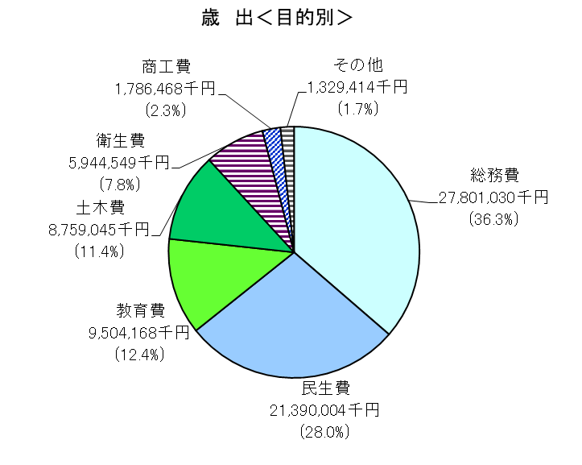
 |  |  |  |  |  |  |  |  | （単位：千円）
 |  |  |  |  |  |  |  |  |  | 23区計（2年度）
 | 年度・区分 | 平成30年度 |  | 令和元年度 |  | 2 |  | 23区計（2年度）
 | 区 分 |  | 構成比 |  | 構成比 |  | 構成比 |  | 構成比

 | 歳出総額 | 56,999,295 | 100.0 | 55,961,131 | 100.0 | 76,514,678 | 100.0 | 4,991,441,280 | 100.0
 | 議会費 | 546,877 | 1.0 | 540,537 | 1.0 | 646,170 | 0.8 | 17,994,451 | 0.4
 | 総務費 | 10,689,887 | 18.8 | 11,032,556 | 19.7 | 27,801,030 | 36.3 | 1,468,036,361 | 29.4
 | 民生費 | 18,070,744 | 31.7 | 19,241,937 | 34.4 | 21,390,004 | 28.0 | 2,079,169,534 | 41.7
 | 衛生費 | 4,876,992 | 8.6 | 4,775,950 | 8.5 | 5,944,549 | 7.8 | 308,774,097 | 6.2
 | 労働費 | 101,573 | 0.2 | 103,842 | 0.2 | 109,583 | 0.1 | 6,646,286 | 0.1
 | 農林水産業費 | - | - | - | - | - | - | 2,223,732 | 0.0
 | 商工費 | 1,653,050 | 2.9 | 1,698,782 | 3.0 | 1,786,468 | 2.3 | 68,366,161 | 1.4
 | 土木費 | 8,159,430 | 14.3 | 9,579,901 | 17.1 | 8,759,045 | 11.4 | 378,554,471 | 7.6
 | 消防費 | 402,186 | 0.7 | 345,610 | 0.6 | 503,971 | 0.7 | 34,154,114 | 0.7
 | 教育費 | 12,343,286 | 21.7 | 8,571,176 | 15.3 | 9,504,168 | 12.4 | 570,113,363 | 11.4
 | 災害復旧費 | - | - | - | - | - | - | 590,072 | 0.0
 | 公債費 | 155,270 | 0.3 | 70,840 | 0.1 | 69,690 | 0.1 | 56,818,638 | 1.1
 | 諸支出金 | - | - | - | - | - | - | - | -

資料：特別区決算状況

2-11(R4)
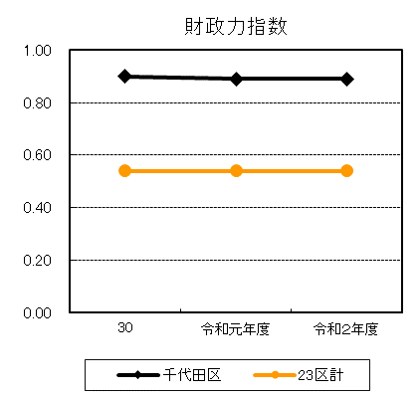
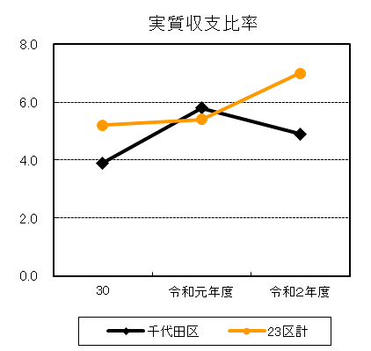
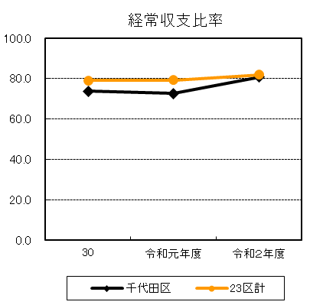
２．11 財政力指数、実質収支比率及び経常収支比率の状況

 | 区 分 |  | 財政力指数 | 実質収支比率 | 経常収支比率
 | 年度･区分

 | 平成 30 | 年度 | 0.90 | 3.9 | 73.7
 | 令和 元 | 年度 | 0.89 | 5.8 | 72.7
 | 2 |  | 0.89 | 4.9 | 80.8
 | 23区計（2年度） |  | 0.54 | 7.0 | 81.9

資料:特別区決算状況 |  |  |  |  |  | （注）23区計は、23区の合計値から算出した値

